エビデンス01
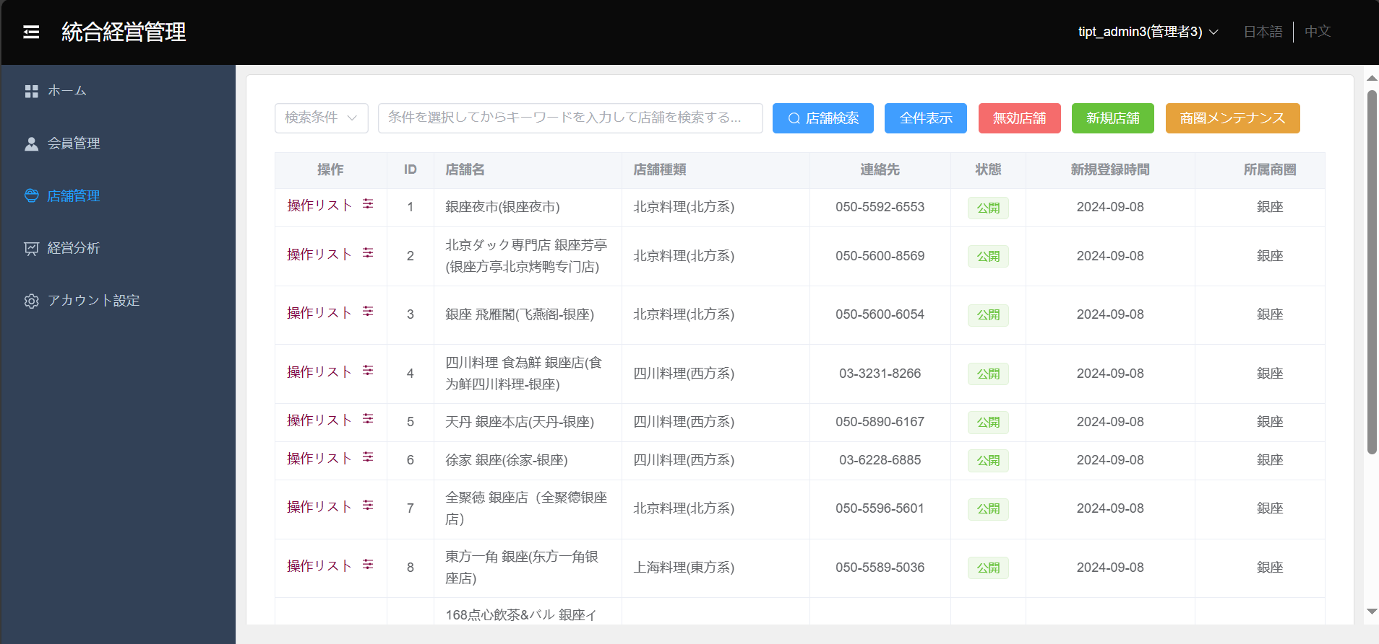
ヘッダーのユーザ名表示
1 | ユーザのアイコンとIDが表示されていること
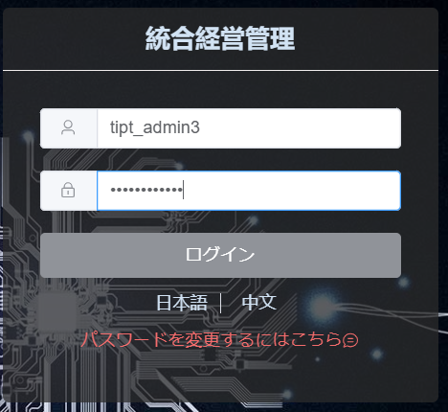

ヘッダーのログアウトボタン表示
2 | ログアウトボタンを押して、ログイン画面に遷移される

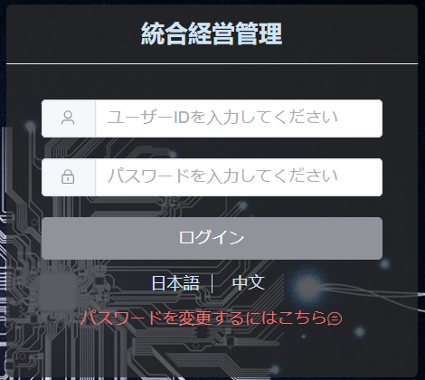

ヘッダーの言語切替
3 | 画面のデフォルト言語は日本語であること
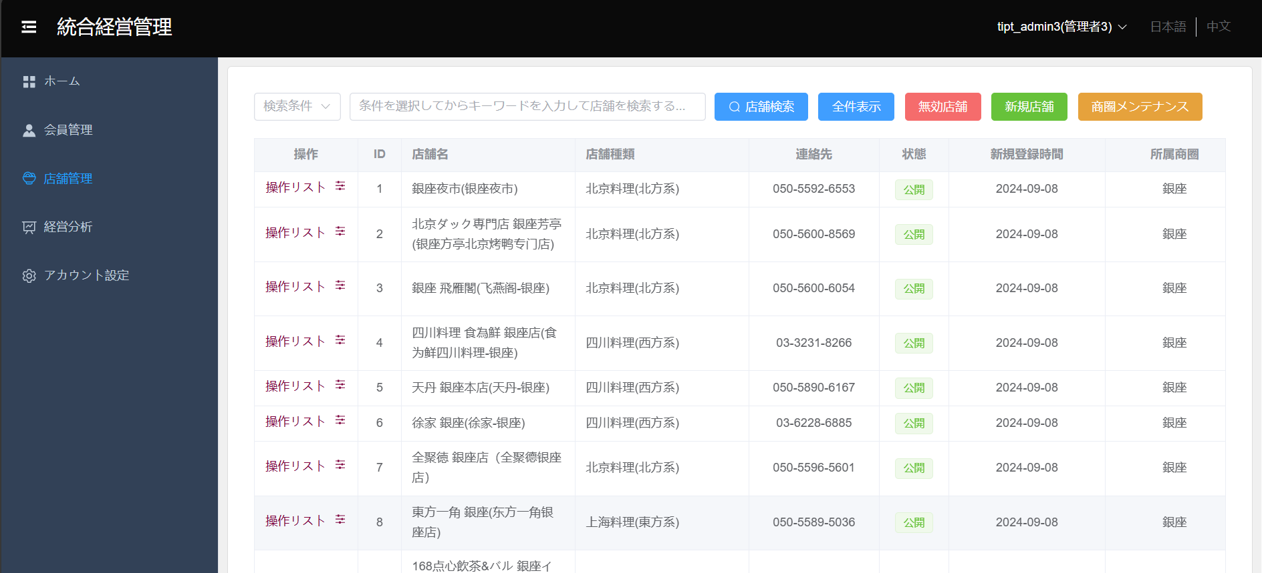

4 | 中文ボタンを押下して、画面の言語は中国語で交互に表示される
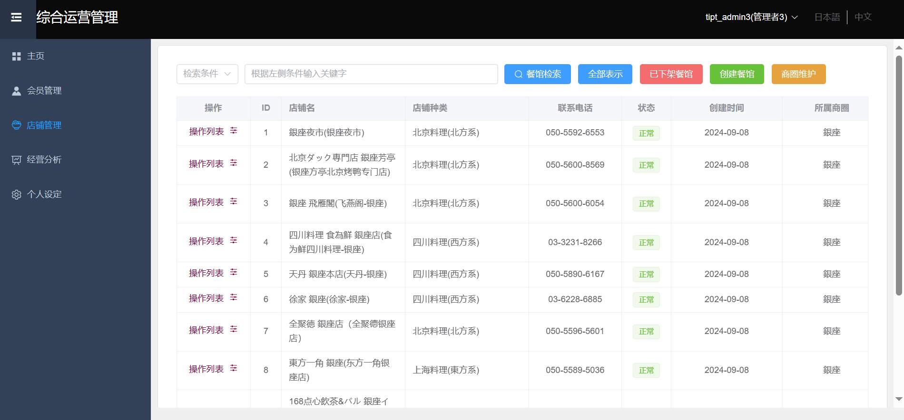

4 | 日本語ボタンを押下して、画面の言語は日本語で交互に表示される

エビデンス02
タブ切替の初期表示
5 | システム管理者権限

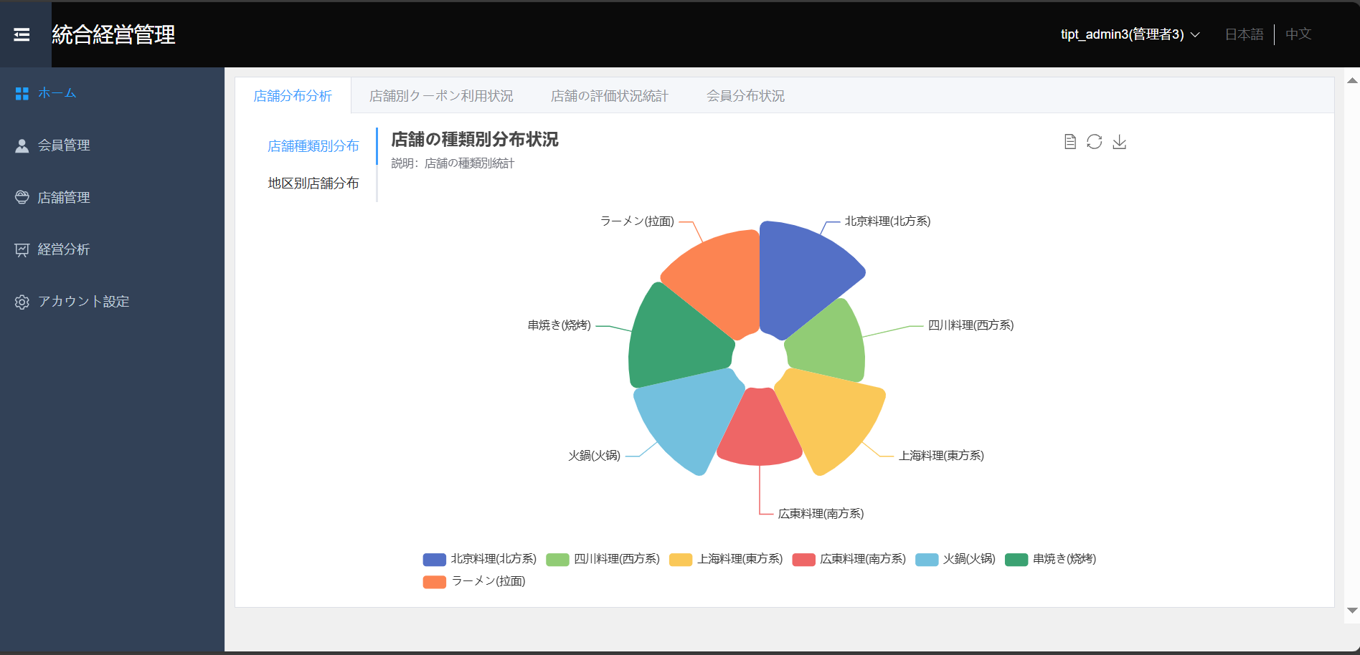

6 | 店舗管理者権限
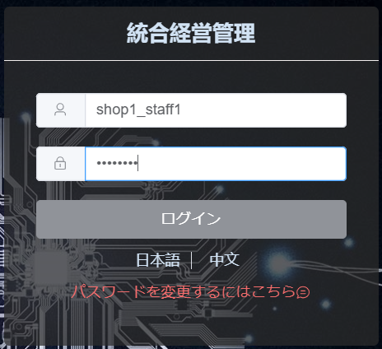

7 | ホームタブをクリックして、ホーム画面がリフレッシュされる
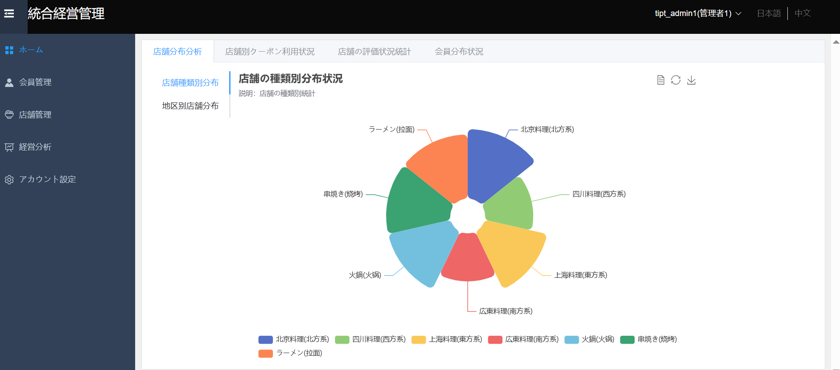

8 | 会員管理タブをクリックして、画面が会員管理画面に遷移される
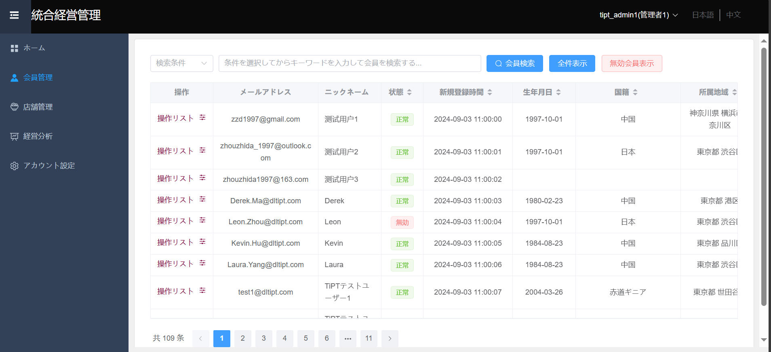

9 | 店舗管理タブをクリックして、画面が店舗管理画面に遷移される。


10 | 経営分析タブをクリックして、画面が経営分析画面に遷移される。
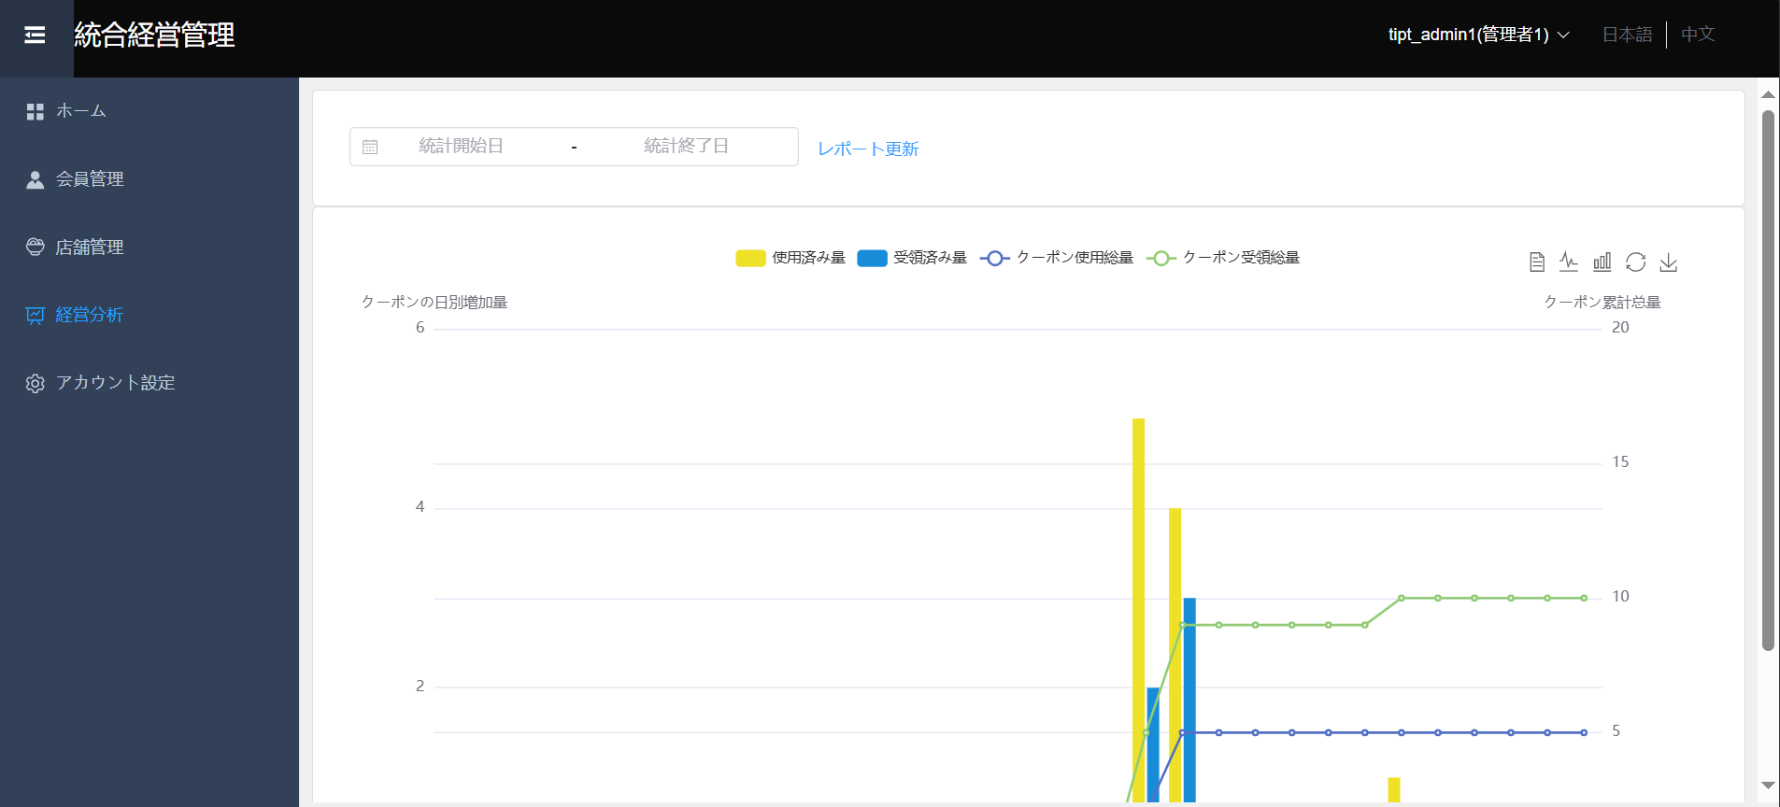

11 | アカウント設定タブをクリックして、画面がアカウント設定画面に遷移される。

